B2. Mô hình logic
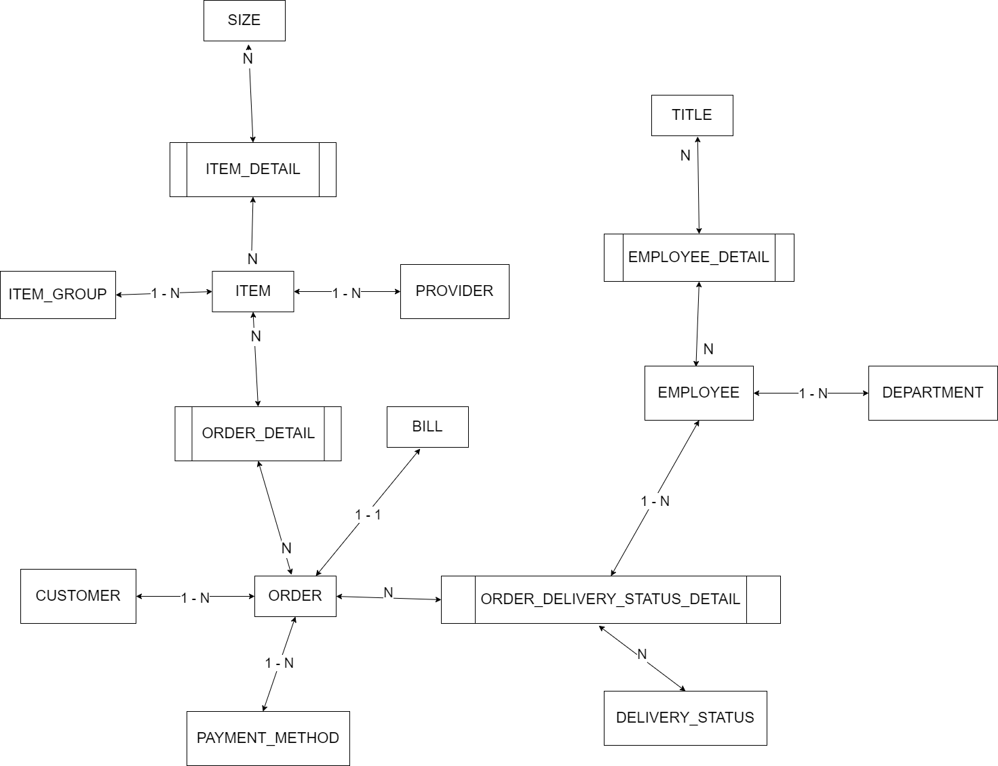
 | Xác định các đối tượng cần lưu trữ Xác định các thuộc tính, thông tin của từng đối tượng
 |  |  |  | CLOB | xml
 |  |  |  | BLOB | json | Enum |  |  | Enum | Enum | Enum | Enum
 | T01 | T02 | T03 | T04 | T05 | T06 | T07 | T08 | T09 | T10 | T11 | T12
 | ITEM | ITEM-GROUP | ORDER | ITEM_DETAILS | EMPLOYEE | CUSTOMER | ORDER_STATUS | BILL | SIZE | PAYMENT_METHODS | DEPARTMENT
 | ID | ID | ID | ID | ID | ID | ID | ID
 | NAME | NAME | ID_CUSTOMER | AMOUNT | NAME | NAME | STATUS | ID_ORDER
 | ID_PRODUCE |  |  | COLOR |  | EMAIL |  | TOTAL_MONEY
 | ID_ITEM-GROUP |  |  | ID_ITEM
 |  |  | ID_PAYMENT | SIZE |  | ADDRESS
 | BUY_PRICE |  |  |  |  | PHONE
 | SALE_PRICES |  | CREATED_AT
 | COLOR |  | AMOUT
 | MATERIAL
 | IMAGE |  | DELIVERY_FEE
 | ID_EMPLOYEE

B1. Mô hình quan niệm | 1. Xác định lại các tập thực thể
 | 2. Xác định lại các thuộc tính của mỗi tập thực thể
 |  | Lưu ý: Thuộc tính >> đơn trị, đa trị, kết hợp, dẫn xuất >> single value
B2. Mô hình logic ERD | 3. Xác định khóa của mỗi tập thực thể
 | 4. Xác định mối quan hệ giữa các tập thực thể |  |  |  |  | --> Khóa ngoại, ràng buộc
 |  | Lưu ý: 11, 1n, n1, nn

